1-Notice
1-Notice
 | 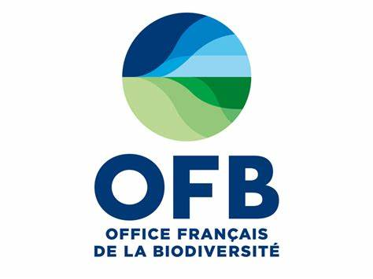

 | Appel à projets de recherche Démonstrateurs d’outils issus de l’écotoxicologie pour le suivi et l’évaluation de la qualité des rejets et des milieux aquatiques vis-à-vis de leur contamination par des substances chimiques

 | Fiche financière

Ce document est mis en ligne sur le site de l'OFB.

Veuillez remplir les onglets listés ci-dessous :

Onglet | Contenu
2-Coûts détaillés | Détail des coûts par action et par partenaire (investissement, personnel, fonctionnement, prestations éventuelles)
3-Synthèse partenaires | Synthèse des prix par partenaire avec les différentes sources de financements (autofinancement, financement déjà obtenu, financement demandé dans cet AAP)

Remarques : | Tous les onglets listés ci-dessus sont présents dans ce document Excel.
 | La mise en page peut être légèrement modifiée (code couleur, cellules fusionnées…) si la présentation générale est conservée.

 | Le code couleur est le suivant :
 | Jaune : cases à compléter par le porteur de projet
 | Bleu : cases se remplissant automatiquement, à vérifier par le porteur de projet
 | Rose : section concernant l'ensemble du projet

 | Il est possible d'ajouter des lignes pour les différents partenaires et actions en veillant à intégrer ces ajouts dans les cellules de sommation (Sommes et totaux).
 | Les partenaires sont à désigner nommément et de façon univoque dans l'ensemble des onglets

Titre court du projet :
Porteur de projet :

